8.3
 |  | CORPORACIÓN DEL SEGURO DE DEPÓSITOS, FONDO DE LIQUIDEZ Y FONDO DE SEGUROS PRIVADOS
 |  | PROMEDIO DE DÍAS UTILIZADOS PARA LA ATENCIÓN DEL PAGO DE SEGURO DE DEPÓSITOS

 | <- Volver a índice

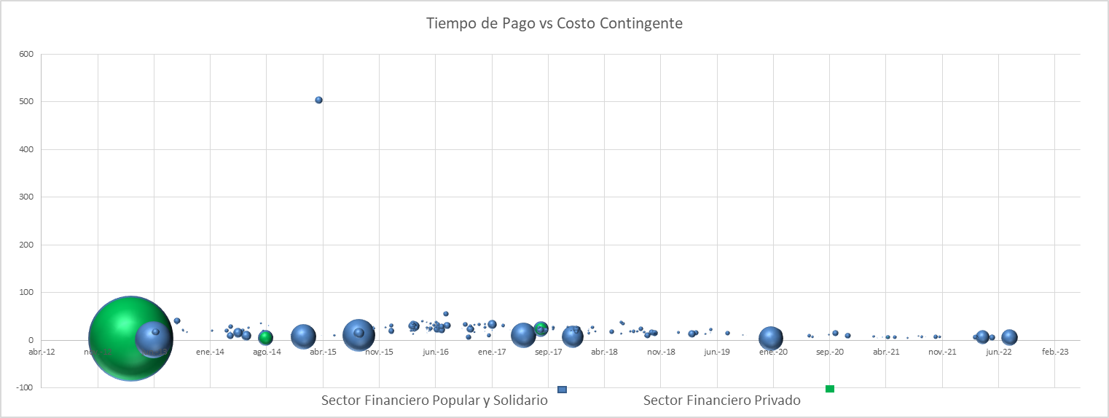

 | Notas
 | (1) Corresponde a Bases de Datos Originales (BDD)
 | Fuente: COSEDE

 |  |  | Número de días Resolución de Pago

Promedio Días Resolución
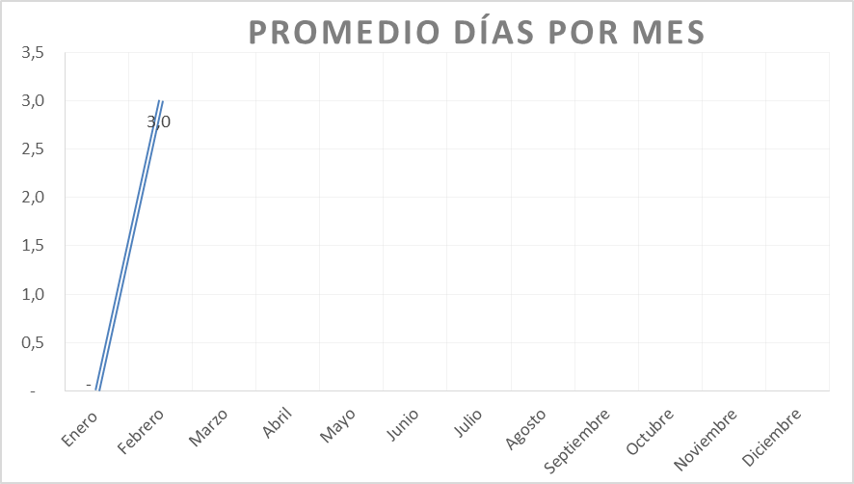

 | *En el mes de febrero 2023 no se presentaron Base de Datos Originales y Base de Datos Modificatorias.

9.2
 |  | CORPORACIÓN DEL SEGURO DE DEPÓSITOS, FONDO DE LIQUIDEZ Y FONDO DE SEGUROS PRIVADOS
 |  | PROMEDIO DE DÍAS UTILIZADOS PARA LA ATENCIÓN DEL PAGO DE SEGURO DE SEGUROS PRIVADOS

<- Volver a índice
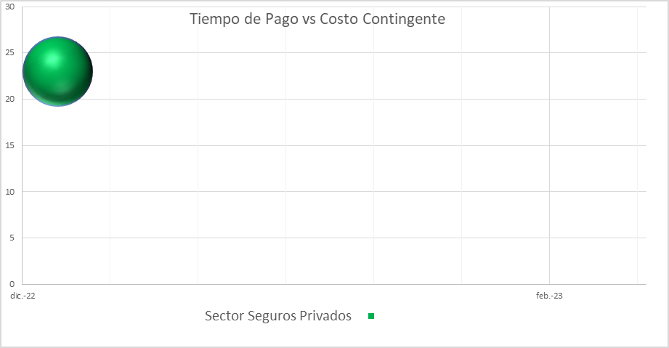

Notas
(1) Corresponde a Bases de Datos Originales (BDD)
Fuente: COSEDE

 |  |  | Número de días Resolución de Pago
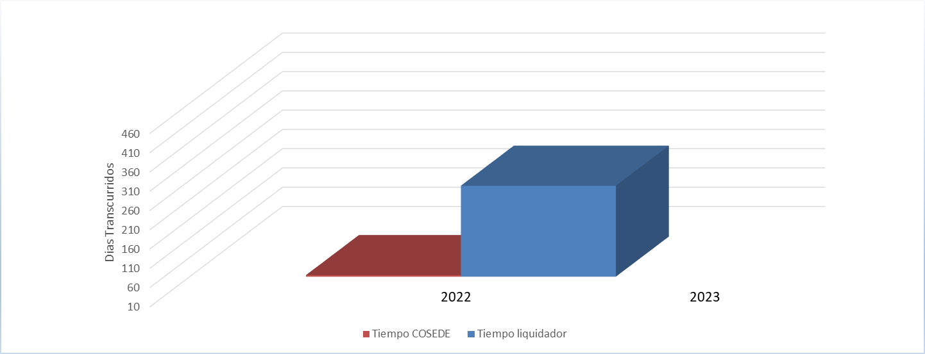

 | Promedio Días Resolución
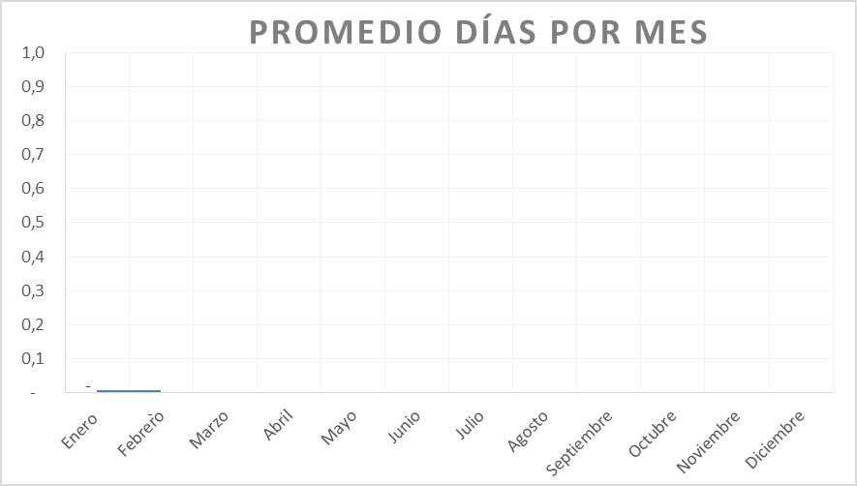

*En el mes de diciembre 2022 ingresó la Base de Datos Original de Empresa Aseguradora Sucre
*En el mes de febrero 2023 no ha ingresado ninguna Base de Datos Original ni Base de Datos Modificatoria.

